Pregunta 1
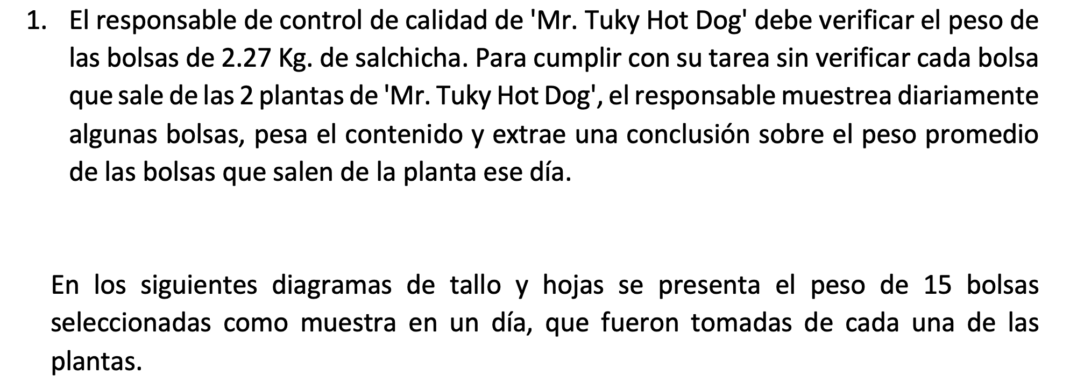

 |  |  |  |  |  |  |  |  |  |  | DATOS

 |  |  |  |  |  |  |  |  |  |  | Planta 1 |  | Planta 2
 |  |  |  |  |  |  |  |  |  | 1 | 2.15 |  | 2.25 | 1
 |  |  |  |  |  |  |  |  |  | 1 | 2.18 |  | 2.27 | 1
 |  |  |  |  |  |  |  |  |  | 1 | 2.19 |  | 2.27 | 2
 |  |  |  |  |  |  |  |  |  | 2 | 2.19 |  | 2.27 | 3
 |  |  |  |  |  |  |  |  |  | 3 | 2.19 |  | 2.27 | 4
 |  |  |  |  |  |  |  |  |  | 4 | 2.19 |  | 2.27 | 5
 |  |  |  |  |  |  |  |  |  | 1 | 2.21 |  | 2.27 | 6
 |  |  |  |  |  |  |  |  |  | 1 | 2.27 |  | 2.27 | 7
 |  |  |  |  |  |  |  |  |  | 2 | 2.27 |  | 2.36 | 1
 |  |  |  |  |  |  |  |  |  | 3 | 2.27 |  | 2.40 | 1
 |  |  |  |  |  |  |  |  |  | 4 | 2.27 |  | 2.40 | 2
 |  |  |  |  |  |  |  |  |  | 5 | 2.27 |  | 2.49 | 1
 |  |  |  |  |  |  |  |  |  | 6 | 2.27 |  | 2.50 | 1
 |  |  |  |  |  |  |  |  |  | 1 | 2.30 |  | 2.56 | 1
 |  |  |  |  |  |  |  |  |  | 1 | 2.33 |  | 2.71 | 1

PARA LA PLANTA 2

1. RANGO | 0.46

2. clases | 4.9069751626
k | 5
3. amplitud de clase |  | 0.092

diferencia |  | 0.01

CLASES | Limite inferior | Limite Superior | Mci | Frecuencia Absoluta | Frecuencia Relativa | Frecuencia Acumulada | Frecuencia Relativa Acumulada | Mci*fi | (Mci-media)^2*fi | Abs(mci-media)*fi | Mayor que | Menor que
1 | 2.25 | 2.342 | 2.296 | 8 | 53.33% | 8 | 53.333% | 18.368 | 0.07250432 | 0.7616 | 15 | 0
2 | 2.352 | 2.444 | 2.398 | 3 | 20.00% | 11 | 73.333% | 7.194 | 0.00013872 | 0.0204 | 7 | 8
3 | 2.454 | 2.546 | 2.5 | 2 | 13.33% | 13 | 86.667% | 5 | 0.02367488 | 0.2176 | 4 | 11
4 | 2.556 | 2.648 | 2.602 | 1 | 6.67% | 14 | 93.333% | 2.602 | 0.04443664 | 0.2108 | 2 | 13
5 | 2.658 | 2.75 | 2.704 | 1 | 6.67% | 15 | 100.000% | 2.704 | 0.09784384 | 0.3128 | 1 | 14
 |  |  |  | 15 | 100% |  |  | 35.868 | 0.2385984 | 1.5232

MEDIDAS DE TENDENCIA CENTRAL |  |  |  | Qk= Li+ ((K*N)/4 – Fi-1)/fi *ai

1. MEDIA | 2.3912 |  |  | Cuartiles |  |  | PERCENTILES |  |  |  | DECILES |  |  | Medidas de dispersión

2. MEDIANA | 2.293 |  |  | Q1 | 2.293125 |  | P5 | 2.258625 |  |  | D5 | 2.33625 |  | Desv estandar muestral de datos agrupados | 0.13
N | 15 |  |  | K*N/4 | 3.75 |  | K*N/100 | 0.75 |  |  | K*N/10 | 7.5 |  | Desv estandar poblac de datos agrupados | 0.13
N/2 | 7.5 |  |  | Li | 2.25 |  | Li | 2.25 |  |  | Li | 2.25 |  | Varianza muestral de datos agrupados | 0.01704
Clase de la mediana | 3 |  |  | fi | 8 |  | fi | 8 |  |  | fi | 8 |  | Varianza poblacional de datos agrupados | 0.01591
Li | 2.454 |  |  | Fi-1 | 0 |  | Fi-1 | 0 |  |  | Fi-1 | 0 |  | Desviación media de datos agrupados | 0.10155
fi | 2 |  |  | amplitud | 0.092 |  | Amplitud | 0.092 |  |  | amplitud | 0.092 |  | CV para datos agrupados | 5.4595%
Fi-1 | 11
amplitud | 0.092 |  |  | Q2 | 2.33625 |  | P50 | 2.33625 |  |  | D10 | 2.75
 |  |  |  | K*N/4 | 7.5 |  | K*N/100 | 7.5 |  |  | K*N/10 | 15
3. MODA | 2.3036666667 |  |  | Li | 2.25 |  | Li | 2.25 |  |  | Li | 2.658
clase modal | 1 |  |  | fi | 8 |  | fi | 8 |  |  | fi | 1
Li | 2.25 |  |  | Fi-1 | 0 |  | Fi-1 | 0 |  |  | Fi-1 | 14
fi | 8 |  |  | amplitud | 0.092 |  | Amplitud | 0.092 |  |  | amplitud | 0.092
fi+1 | 3
fi-1 | 1 |  |  | Q3 | 2.4655 |  | P95 | 2.681
amplitud | 0.092 |  |  | K*N/4 | 11.25 |  | K*N/100 | 14.25
 |  |  |  | Li | 2.454 |  | Li | 2.658
 |  |  |  | fi | 2 |  | fi | 1
 |  |  |  | Fi-1 | 11 |  | Fi-1 | 14
 |  |  |  | amplitud | 0.092 |  | Amplitud | 0.092
HISTOGRAMA

 |  |  |  |  |  |  |  |  |  |  |  |  | DIAGRAMA DE CAJA Y BRAZO

 |  |  |  |  |  |  |  |  |  |  |  |  | 2.0345625 |  | 2.293125 | 2.3912 | 2.4655 | 2.7240625
 |  |  |  |  |  |  |  |  |  |  |  |  |  |  | Q1 | media | Q3

 |  |  |  |  |  |  |  |  |  |  |  |  | 1. rango intercuartil |  | 0.172375
POLIGONO DE FRECUENCIA
DIAGRAMA DE PUNTOS
 |  |  |  |  |  |  |  |  |  |  |  |  | Li | 2.0345625
 |  |  |  |  |  |  |  |  |  |  |  |  | Ls | 2.7240625

